inZOI_Overview
inZOI 캐릭터 커스터마이징 QA Test Case Portfolio



테스트 개요
기능 : Create a Zoi / 캐릭터 커스터마이징
테스트 대상 : inZOI / Create a Zoi / Character Customization
테스트 목적 : 캐릭터 생성 첫 경험, 외형 반영, 저장/로드, 시각 품질 검증
테스트 범위 : 얼굴 프리셋, 헤어, 피부, 얼굴 특징, 눈, 메이크업, 저장/로드, Win/Mac
제외 범위 : 실제 내부 빌드 미접근으로 성능 수치, 서버 로그, 내부 요구사항 검증 제외
테스트 기준 : 공개 자료, 스크린샷, Steam 설명, 일반 게임 QA 기준 기반테스트 설계 기법기능 테스트, 상태 전이, 경계값, 예외값, 호환성, 회귀 테스트
총 케이스 수 : 15개
총 스텝 수 : 153개
우선순위 분포 : Critical 2 / High 10 / Medium 3
자동화 후보 : Smoke, Save/Load, UI 선택 플로우

테스트 범위 요약 :
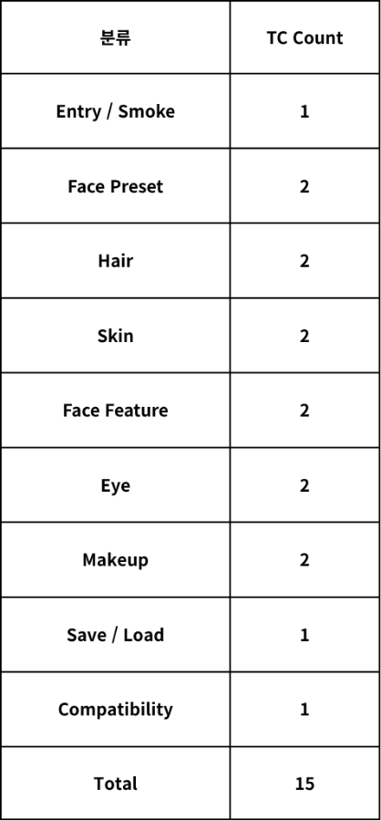
설계 관점설명
기능 테스트 : 6개 커스터마이징 탭의 옵션 선택 및 반영 여부 검증
상태 전이 테스트 : 탭 이동, 복귀, 저장, 재로드 후 선택 상태 유지 검증
경계값 테스트 : 얼굴 특징 수치 항목 0 / 50 / 100 조절 검증
예외값 테스트 : 유효하지 않은 Hex 입력 시 크래시, 프리징, 데이터 손상 여부 검증
회귀 테스트 : 저장 후 재로드 시 커스터마이징 값 유지 여부 검증
호환성 테스트 : Windows / macOS 환경에서 저장 데이터 유지 여부 검증
수동 검수 분리 : 클리핑, 텍스처 누락, 위치 어긋남 등 시각 품질 항목 분리

Test Volume: 15 Cases / 153 Steps
Priority: Critical 2 / High 10 / Medium 3
Automation Candidate: Smoke, Save / Load, UI 선택 플로우
Note: Requirement_ID, Test_Key_Local, Folder, Version_or_FixVersion 등의 관리 정보는 포트폴리오 기준으로 정의했습니다.

inZOI_Cases
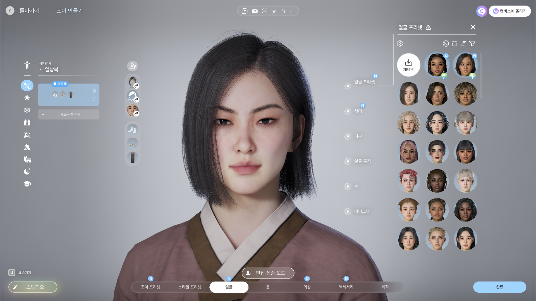
inZOI 캐릭터 커스터마이징 테스트 단계
테스트 케이스는 inZOY UI와 캐릭터 커스터마이징 플로우를 기준으로 작성했으며, 실제 빌드 접근 시 요구사항 문서와 빌드 버전에 맞춰 보완 가능합니다.
스크린샷만으로 확인 불가한 요구사항 링크, 상세 테스트 데이터, 버전 정보 등은 공란 또는 일반화된 값으로 두었습니다.
Project_Key | Folder_L1 | Folder_L2 | Component | Test_Key_Local | Name | Objective_or_Description | Precondition | Priority | Owner | Labels_Tags | Requirement_ID | Automation_Status | Version_or_FixVersion | Comment
inZOI | Creation | Character Customization | Entry | IZ-CUS-001 | 커스터마이징 진입 및 기본 화면 확인 | 캐릭터 커스터마이징 화면 진입 시 기본 모델, 주요 탭, 완료 버튼이 누락 없이 표시되고 조작 가능한지 검증 | 게임 실행 및 테스트 계정 로그인 완료 | Critical |  | character,entry,smoke,customizing | CC-ENTRY-001 | Candidate | EA/Portfolio | Airtest Smoke 자동화 후보
inZOI | Creation | Character Customization | FacePreset | IZ-CUS-002 | 얼굴 프리셋 커스터마이징 | 얼굴 프리셋 목록과 썸네일이 표시되고 선택한 프리셋이 캐릭터 얼굴 외형에 반영되는지 검증 | 커스터마이징 화면 진입 | High |  | character,face-preset,customizing,preset | CC-FACEPRESET-001 | Semi-automatable | EA/Portfolio | 프리셋 목록 확인 및 선택 플로우 자동화 가능
inZOI | Creation | Character Customization | FacePreset | IZ-CUS-003 | 얼굴 프리셋 상태 유지 | 얼굴 프리셋 변경 후 탭 이동, 복귀, 저장, 재로드 시 선택 상태와 저장값이 유지되는지 검증 | 얼굴 프리셋 적용 완료 | High |  | character,face-preset,state-retention,save-load | CC-FACEPRESET-002 | Semi-automatable | EA/Portfolio | 탭 이동과 저장 플로우는 자동화 가능, 외형 확인은 수동 병행
inZOI | Creation | Character Customization | Hair | IZ-CUS-004 | 헤어 커스터마이징 | 숏, 미디움, 롱, 포니테일 카테고리별 랜덤 헤어 선택 시 선택 항목이 캐릭터 모델에 반영되는지 검증 | 커스터마이징 화면 진입 | High |  | character,hair,type,customizing,random | CC-HAIR-001 | Semi-automatable | EA/Portfolio | Airtest로 카테고리별 랜덤 선택 플로우 자동화 가능
inZOI | Creation | Character Customization | Hair | IZ-CUS-005 | 헤어 표시 품질 | 헤어 적용 후 텍스처 누락, 메시 파손, 비정상 투명화, 얼굴·목·어깨 주변 메시 교차 여부를 검증 | 헤어 타입 적용 완료 | High |  | character,hair,visual,clipping | CC-HAIR-002 | Manual | EA/Portfolio | 두피 노출, 메시 교차, 클리핑은 수동 시각 검수 필요
inZOI | Creation | Character Customization | Skin | IZ-CUS-006 | 피부 커스터마이징 | 9가지 피부톤 선택 시 선택값이 캐릭터 얼굴과 전신 피부톤에 반영되고 UI 선택 상태가 유지되는지 검증 | 커스터마이징 화면 진입 | High |  | character,skin,tone,customizing | CC-SKIN-001 | Semi-automatable | EA/Portfolio | 피부톤 선택 플로우는 자동화 가능, 색상 표현 검수는 수동 병행
inZOI | Creation | Character Customization | Skin | IZ-CUS-007 | 피부 표시 품질 | 피부톤 변경 후 얼굴, 목, 손, 팔, 다리 노출 부위에서 텍스처 누락, 메시 파손, 명확한 경계선 오류가 발생하지 않는지 검증 | 피부톤 적용 완료 | High |  | character,skin,color,visual,texture | CC-SKIN-002 | Manual | EA/Portfolio | 색상 단절과 텍스처 품질은 수동 검수 필요
inZOI | Creation | Character Customization | FaceFeature | IZ-CUS-008 | 얼굴 특징 커스터마이징 | 얼굴 특징, 점, 주근깨, 흉터 옵션 선택 시 선택 상태가 UI에 반영되고 캐릭터 얼굴에 적용되는지 검증 | 커스터마이징 화면 진입 | High |  | character,face-feature,mole,freckle,scar | CC-FACEFEATURE-001 | Semi-automatable | EA/Portfolio | 옵션 선택 및 값 변경 플로우 자동화 가능
inZOI | Creation | Character Customization | FaceFeature | IZ-CUS-009 | 얼굴 특징 표시 품질 | 얼굴 특징, 점, 주근깨, 흉터가 피부톤 변경 후에도 초기화되지 않고 얼굴 위치에서 어긋나지 않는지 검증 | 얼굴 특징 옵션 적용 완료 | Medium |  | character,face-feature,visual,skin-combo | CC-FACEFEATURE-002 | Manual | EA/Portfolio | 위치 어긋남과 피부톤 조합 표시는 수동 검수 필요
inZOI | Creation | Character Customization | Eye | IZ-CUS-010 | 눈 커스터마이징 | 렌즈, 눈썹, 속눈썹 옵션 선택 시 선택 항목이 눈 주변 외형에 반영되고 선택 상태가 유지되는지 검증 | 커스터마이징 화면 진입 | High |  | character,eye,lens,brow,lash | CC-EYE-001 | Semi-automatable | EA/Portfolio | 렌즈, 눈썹, 속눈썹 옵션 선택 플로우 자동화 가능
inZOI | Creation | Character Customization | Eye | IZ-CUS-011 | 눈 표시 품질 | 렌즈, 눈썹, 속눈썹 적용 후 눈 주변 메시와 비정상적으로 교차하지 않고 텍스처 누락이나 위치 어긋남이 없는지 검증 | 눈 옵션 적용 완료 | Medium |  | character,eye,visual,alignment | CC-EYE-002 | Manual | EA/Portfolio | 눈 주변 위치와 텍스처 품질은 수동 검수 필요
inZOI | Creation | Character Customization | Makeup | IZ-CUS-012 | 메이크업 커스터마이징 | 메이크업 프리셋, 하이라이트, 블러셔, 아이쉐도우, 아이라인, 립스틱, 페이스 아트 선택값이 얼굴 영역에 반영되는지 검증 | 커스터마이징 화면 진입 | High |  | character,makeup,preset,highlight,blusher,eyeshadow,eyeline,lipstick,face-art | CC-MAKEUP-001 | Semi-automatable | EA/Portfolio | 메이크업 옵션 선택 플로우 자동화 가능
inZOI | Creation | Character Customization | Makeup | IZ-CUS-013 | 메이크업 표시 품질 | 메이크업 적용 후 피부톤 변경 시 옵션이 초기화되지 않고 위치 어긋남, 번짐, 텍스처 누락이 발생하지 않는지 검증 | 메이크업 옵션 적용 완료 | Medium |  | character,makeup,visual,skin-combo | CC-MAKEUP-002 | Manual | EA/Portfolio | 번짐, 위치 어긋남, 피부톤 조합은 수동 검수 필요
inZOI | Creation | Character Customization | SaveLoad | IZ-CUS-014 | 커스터마이징 저장 및 재로드 | 얼굴 프리셋, 헤어, 피부, 얼굴 특징, 눈, 메이크업 변경값이 저장 후 재로드 시 저장값과 일치하는지 검증 | 6개 커스터마이징 탭에서 옵션 변경 완료 | Critical |  | character,save,load,regression,state-retention | CC-SAVELOAD-001 | Semi-automatable | EA/Portfolio | 저장과 재로드 플로우는 자동화 가능, 외형 동일성은 수동 확인 병행
inZOI | Creation | Character Customization | Compatibility | IZ-CUS-015 | Win/Mac 커스터마이징 호환성 | Windows와 macOS에서 동일 캐릭터 저장 데이터를 로드했을 때 커스터마이징 값이 초기화되거나 누락되지 않는지 검증 | Windows/macOS 테스트 환경 및 동일 계정 준비 | High |  | character,windows,macos,compatibility,customizing | CC-COMPAT-001 | Manual | EA/Portfolio | 플랫폼 간 렌더링과 외형 비교는 수동 검수 중심

Test_Dashboard
inZOI QA TEST RESULTS DASHBOARD
캐릭터 커스터마이징 테스트 수행 결과 · Source: inZOI_Cases / inZOI_Steps · Generated: 2026-05-21

TOTAL TC |  |  | TOTAL STEPS |  |  | PASS STEPS |  |  | FAILED STEPS |  |  | PASS RATE
15 |  |  | 217 |  |  | 217 |  |  | 0 |  |  | 100%

케이스 단위 |  |  | Step 단위 수행 수 |  |  | Actual_Result = PASS |  |  | 결함 발생 Step |  |  | 전체 Step 기준

CASE PASS |  |  | CRITICAL PASS |  |  | AUTO CANDIDATE |  |  | MANUAL CHECK |  |  | RISK SIGNAL
15/15 |  |  | 2/2 |  |  | 9 |  |  | 6 |  |  | GREEN

Case Result 기준 |  |  | Critical Priority |  |  | Candidate + Semi |  |  | 시각/품질 검수 중심 |  |  | Fail Step 유무

Component별 수행 Step
 | Steps
Compatibility | 15
Entry | 12
Eye | 26
FaceFeature | 30
FacePreset | 29
Hair | 24
Makeup | 33
SaveLoad | 19
Skin | 29
Component Coverage · 컴포넌트별 Step 수행 현황 |  |  |  |  |  |  |  | Component Step Volume Chart
Component | TC | Steps | Pass | Fail | Pass Rate | Step Volume
Compatibility | 1 | 15 | 15 | 0 | 100% | 15
Entry | 1 | 12 | 12 | 0 | 100% | 12
Eye | 2 | 26 | 26 | 0 | 100% | 26
FaceFeature | 2 | 30 | 30 | 0 | 100% | 30
FacePreset | 2 | 29 | 29 | 0 | 100% | 29
Hair | 2 | 24 | 24 | 0 | 100% | 24
Makeup | 2 | 33 | 33 | 0 | 100% | 33
SaveLoad | 1 | 19 | 19 | 0 | 100% | 19
Skin | 2 | 29 | 29 | 0 | 100% | 29

Case Result Distribution
 | Cases
PASS | 15
FAIL | 0
CHECK | 0
NOT RUN | 0
Automation Strategy |  |  |  |  | Priority Risk |  |  |  | Execution Status Chart
Automation Status | TC | Share | Bar |  | Priority | TC | Pass TC | Pass Rate
Candidate | 1 | 7% | 1 |  | Critical | 2 | 2 | 100%
Semi-automatable | 8 | 53% | 8 |  | High | 10 | 10 | 100%
Manual | 6 | 40% | 6 |  | Medium | 3 | 3 | 100%

Key Findings
1 | 전체 15개 테스트 케이스 / 217개 Step 기준 Actual_Result가 모두 PASS로 집계되었습니다.
2 | Critical 케이스 2건(진입, 저장/재로드)은 모두 PASS 처리되어 핵심 플로우 안정성이 확인되었습니다.
3 | Manual 케이스 6건은 헤어/피부/눈/메이크업/호환성 등 시각 품질 검수 중심으로 관리가 필요합니다.

Case Execution Matrix · Test Case 단위 결과 집계
Test Key | Component | Priority | Automation | Steps | Pass | Fail | Other | Pass Rate | Case Result | Test Case Name | Requirement | Comment | Owner | Version
IZ-CUS-001 | Entry | Critical | Candidate | 12 | 12 | 0 | 0 | 100% | PASS | 커스터마이징 진입 및 기본 화면 확인 | CC-ENTRY-001 | Airtest Smoke 자동화 후보 |  | EA/Portfolio
IZ-CUS-002 | FacePreset | High | Semi-automatable | 15 | 15 | 0 | 0 | 100% | PASS | 얼굴 프리셋 커스터마이징 | CC-FACEPRESET-001 | 프리셋 목록 확인 및 선택 플로우 자동화 가능 |  | EA/Portfolio
IZ-CUS-003 | FacePreset | High | Semi-automatable | 14 | 14 | 0 | 0 | 100% | PASS | 얼굴 프리셋 상태 유지 | CC-FACEPRESET-002 | 탭 이동과 저장 플로우는 자동화 가능, 외형 확인은 수동 병행 |  | EA/Portfolio
IZ-CUS-004 | Hair | High | Semi-automatable | 10 | 10 | 0 | 0 | 100% | PASS | 헤어 커스터마이징 | CC-HAIR-001 | Airtest로 카테고리별 랜덤 선택 플로우 자동화 가능 |  | EA/Portfolio
IZ-CUS-005 | Hair | High | Manual | 14 | 14 | 0 | 0 | 100% | PASS | 헤어 표시 품질 | CC-HAIR-002 | 두피 노출, 메시 교차, 클리핑은 수동 시각 검수 필요 |  | EA/Portfolio
IZ-CUS-006 | Skin | High | Semi-automatable | 16 | 16 | 0 | 0 | 100% | PASS | 피부 커스터마이징 | CC-SKIN-001 | 피부톤 선택 플로우는 자동화 가능, 색상 표현 검수는 수동 병행 |  | EA/Portfolio
IZ-CUS-007 | Skin | High | Manual | 13 | 13 | 0 | 0 | 100% | PASS | 피부 표시 품질 | CC-SKIN-002 | 색상 단절과 텍스처 품질은 수동 검수 필요 |  | EA/Portfolio
IZ-CUS-008 | FaceFeature | High | Semi-automatable | 16 | 16 | 0 | 0 | 100% | PASS | 얼굴 특징 커스터마이징 | CC-FACEFEATURE-001 | 옵션 선택 및 값 변경 플로우 자동화 가능 |  | EA/Portfolio
IZ-CUS-009 | FaceFeature | Medium | Manual | 14 | 14 | 0 | 0 | 100% | PASS | 얼굴 특징 표시 품질 | CC-FACEFEATURE-002 | 위치 어긋남과 피부톤 조합 표시는 수동 검수 필요 |  | EA/Portfolio
IZ-CUS-010 | Eye | High | Semi-automatable | 13 | 13 | 0 | 0 | 100% | PASS | 눈 커스터마이징 | CC-EYE-001 | 렌즈, 눈썹, 속눈썹 옵션 선택 플로우 자동화 가능 |  | EA/Portfolio
IZ-CUS-011 | Eye | Medium | Manual | 13 | 13 | 0 | 0 | 100% | PASS | 눈 표시 품질 | CC-EYE-002 | 눈 주변 위치와 텍스처 품질은 수동 검수 필요 |  | EA/Portfolio
IZ-CUS-012 | Makeup | High | Semi-automatable | 18 | 18 | 0 | 0 | 100% | PASS | 메이크업 커스터마이징 | CC-MAKEUP-001 | 메이크업 옵션 선택 플로우 자동화 가능 |  | EA/Portfolio
IZ-CUS-013 | Makeup | Medium | Manual | 15 | 15 | 0 | 0 | 100% | PASS | 메이크업 표시 품질 | CC-MAKEUP-002 | 번짐, 위치 어긋남, 피부톤 조합은 수동 검수 필요 |  | EA/Portfolio
IZ-CUS-014 | SaveLoad | Critical | Semi-automatable | 19 | 19 | 0 | 0 | 100% | PASS | 커스터마이징 저장 및 재로드 | CC-SAVELOAD-001 | 저장과 재로드 플로우는 자동화 가능, 외형 동일성은 수동 확인 병행 |  | EA/Portfolio
IZ-CUS-015 | Compatibility | High | Manual | 15 | 15 | 0 | 0 | 100% | PASS | Win/Mac 커스터마이징 호환성 | CC-COMPAT-001 | 플랫폼 간 렌더링과 외형 비교는 수동 검수 중심 |  | EA/Portfolio

Aggregation rule: Test Case = FAIL if any step FAIL, CHECK if any non-PASS/blank status exists, PASS if all mapped steps PASS.

